Sheet1
Scene No. | 1
Quest Title | 药草短缺
Quest Log | 完成任务
Map No. | 22
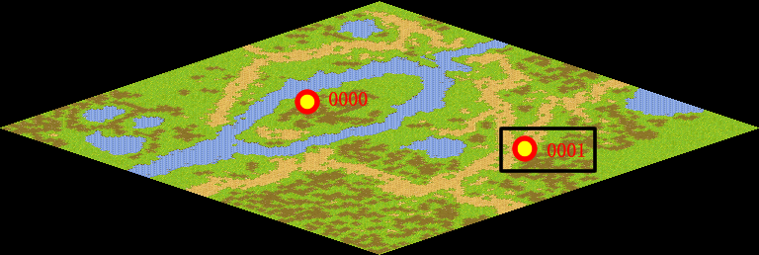
NPC No. | 1
Condition
Dialog | 你来的真及时，我正准备去野外呢。我会记得带草药回来的。
Select | 1：完成，2：取消
Result | 1 :关闭对话框 消除Qlog-0012-000 , 2 : 关闭对话框

NPC No. | 2
Condition
Dialog | 雷欧那里还没有反应吗？不会是还没有去问吧？
Select | 1：确定
Result | 1：关闭对话框

ScriptFile | Qlog-0012-001.scr
 | Q0001-0012-001.scr
 | Q0002-0012-001.scr

